Transmitter
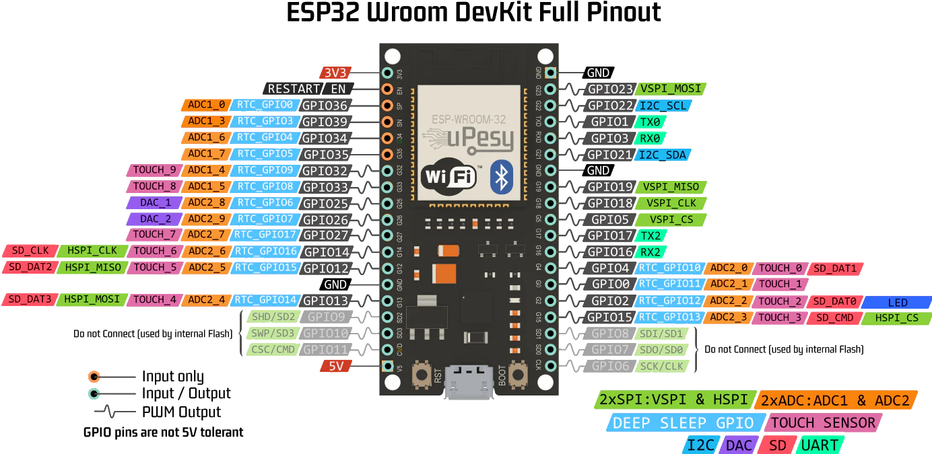
Transmitter

 |  |  | Lora MOSI
 |  | kein PU | Oled SCL
 |  | kein PU
 |  | kein PU
 | BatteryVolt | kein PU | Oled SDA
 | Rotary A
 | Rotary B |  | Lora MISO
 | Rotary SW |  | Lora CLK
 | BTN UP |  | Lora CS
 | BTN DOWN |  | Lora RST
 |  |  | Lora DIO

